关系图
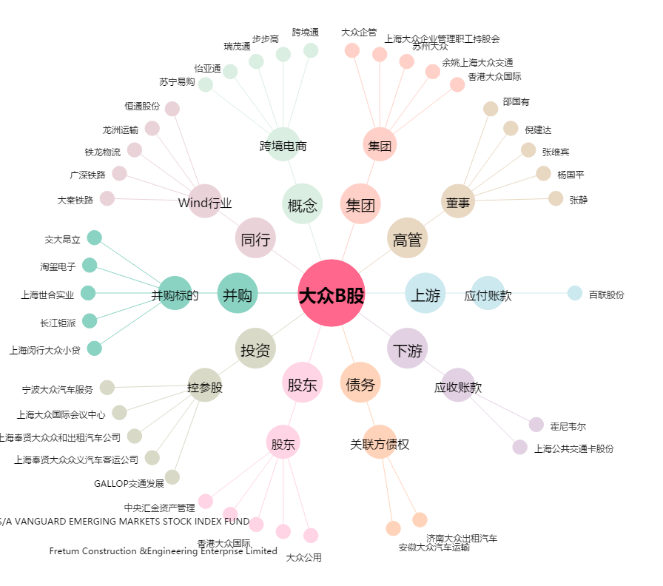
大众B股[900903.SH] - 关系概览图

